Инструкция
Для расчета продолжительности обучения:
1. Сделайте копию документа на свой Google.Диск, чтобы получить доступ к редактированию. → Нажмите «Файл» → нажмите «Создать копию» → нажмите «Скопировать». | 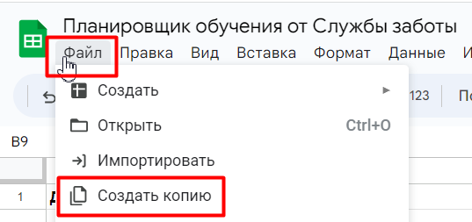 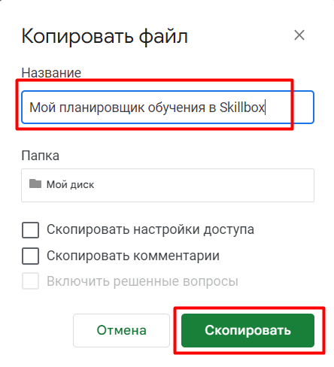
2. Переходите на лист «График».
3. Заполните желтые ячейки по подсказкам.
4. Получите: — дату, в которую вам необходимо завершить курс; — график прохождения каждого модуля; — найдете необходимое количество часов в неделю, которое нужно уделять обучению.

